2x2
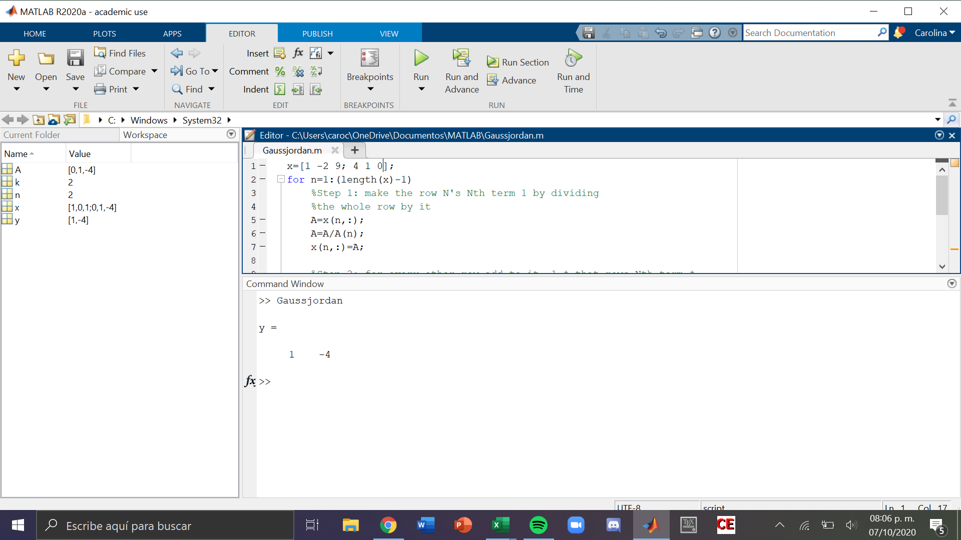
Tarea Gauss - Jordan

 | x | y | b
F1 | 1 | -2 | 9
F2 | 4 | 1 | 0

 | Iteración 1 | R1+2R2
F1 | 9 | 0 | 9 | R1 | 1 | -2 | 9
F2 | 4 | 1 | 0 | 2R2 | 8 | 2 | 0
 |  |  |  |  | 9 | 0 | 9

 | Iteración 2 | -4R1+R2
F1 | 9 | 0 | 9 | -4R1 | -4 | 8 | -36
F2 | 0 | 9 | -36 | R2 | 4 | 1 | 0
 |  |  |  |  | 0 | 9 | -36

División

F1 | 1 | 0 | 1 |  | R1/9 | 1 | 0 | 1 | = x
F2 | 0 | 1 | -4 |  | R2/9 | 0 | 1 | -4 | = y

3x3
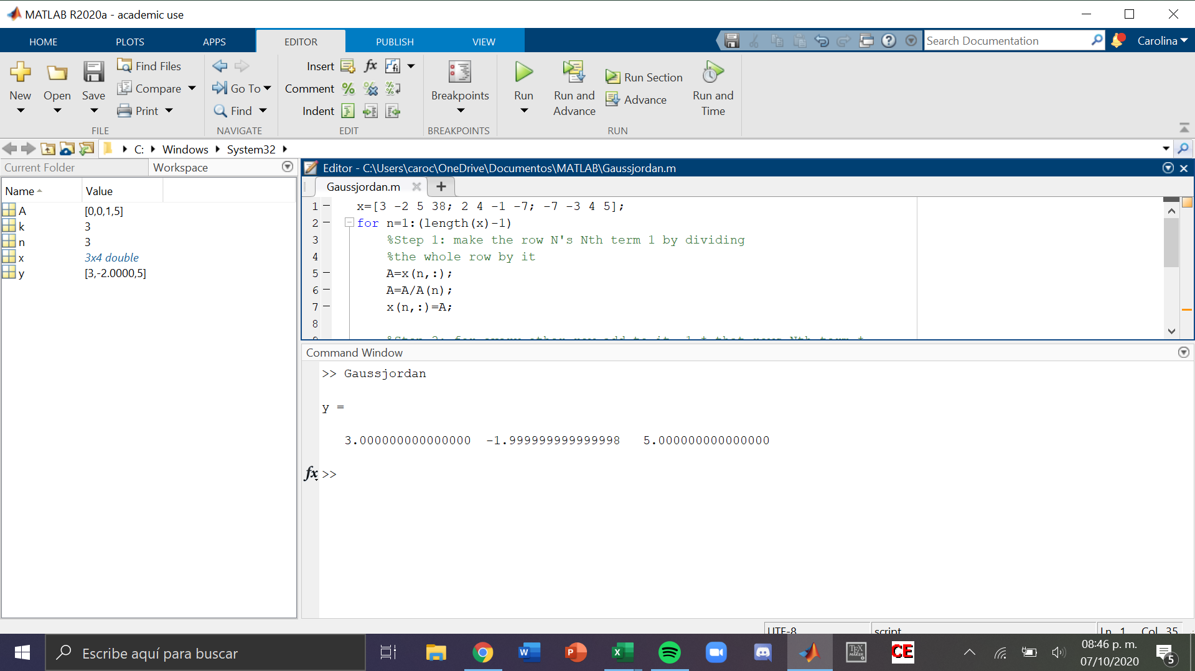
 | x | y | z | b
F1 | 3 | -2 | 5 | 38
F2 | 2 | 4 | -1 | -7
F3 | -7 | -3 | 4 | 5

 | Iteración 1 | -2R1+3R2
 | x | y | z | b
F1 | 3 | -2 | 5 | 38 | -2R1 | -6 | 4 | -10 | -76
F2 | 0 | 16 | -13 | -97 | 3R2 | 6 | 12 | -3 | -21
F3 | -7 | -3 | 4 | 5 |  | 0 | 16 | -13 | -97

 | Iteración 2 | 7R1+3R3
 | x | y | z | b
F1 | 3 | -2 | 5 | 38 | 7R1 | 21 | -14 | 35 | 266
F2 | 0 | 16 | -13 | -97 | 3R3 | -21 | -9 | 12 | 15
F3 | 0 | -23 | 47 | 281 |  | 0 | -23 | 47 | 281

 | Iteración 3 | 23R2+16R3
 | x | y | z | b
F1 | 3 | -2 | 5 | 38 | 23R2 | 0 | 368 | -299 | -2231
F2 | 0 | 16 | -13 | -97 | 16R3 | 0 | -368 | 752 | 4496
F3 | 0 | 0 | 1 | 5 |  | 0 | 0 | 453 | 2265

 | Iteración 4 | R2+13R3
 | x | y | z | b
F1 | 3 | -2 | 5 | 38 | R2 | 0 | 16 | -13 | -97
F2 | 0 | 1 | 0 | -2 | 13R3 | 0 | 0 | 13 | 65
F3 | 0 | 0 | 1 | 5 |  | 0 | 16 | 0 | -32

 | Iteración 5 | R1-5R3
 | x | y | z | b
F1 | 3 | -2 | 0 | 13 | R1 | 3 | -2 | 5 | 38
F2 | 0 | 1 | 0 | -2 | -5R3 | 0 | 0 | -5 | -25
F3 | 0 | 0 | 1 | 5 |  | 3 | -2 | 0 | 13

 | Iteración 6 | R1+2R2
 | x | y | z | b
F1 | 3 | 0 | 0 | 9 | R1 | 3 | -2 | 0 | 13
F2 | 0 | 1 | 0 | -2 | 2R2 | 0 | 2 | 0 | -4
F3 | 0 | 0 | 1 | 5 |  | 3 | 0 | 0 | 9

División

F1 | 1 | 0 | 0 | 3 |  | R1/3 | 1 | 0 | 0 | 3 | = x
F2 | 0 | 1 | 0 | -2 |  | R2/1 | 0 | 1 | 0 | -2 | = y
F3 | 0 | 0 | 1 | 5 |  | R3/1 | 0 | 0 | 1 | 5 | = z

4x4
 | w | x | y | z | b
F1 | 1 | -2 | 2 | -3 | 15
F2 | 3 | 4 | -1 | 1 | -6
F3 | 2 | -3 | 2 | -1 | 17
F4 | 1 | 1 | -3 | -2 | -7
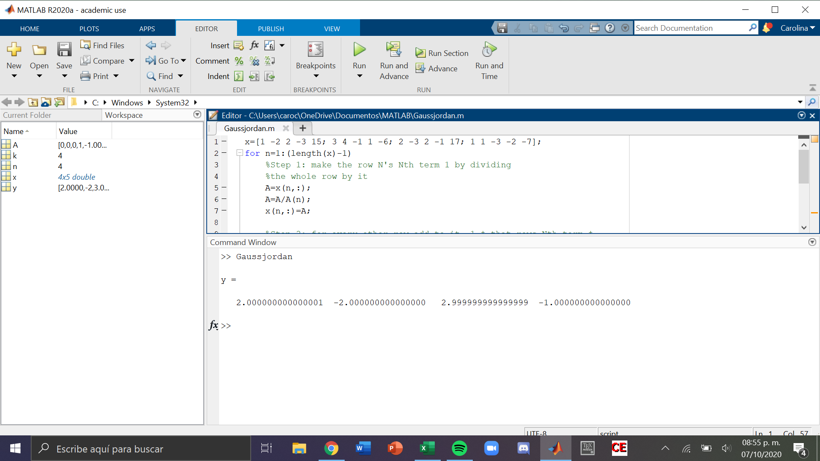
w | 2
x | -2
y | 3
z | -1

